危化品收貨單
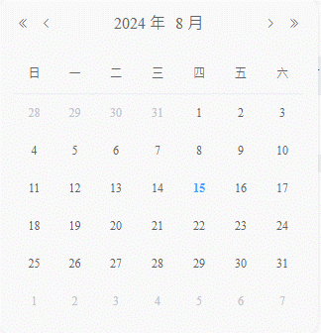
新增收貨單

收貨單號 |  |  |  | *收貨部門 |  |  |  | *費用代碼

*單據類型 |  |  |  | * PO |  |  |  | *项次/PR

SAP工廠 |  |  |  | 倉碼 |  |  |  | *料號

品名 |  |  |  | 規格 |  |  |  | * 收货數量

單位 |  |  |  | 單價 |  |  |  | *預計到貨時間

备注 |  |  |  |  |  |  |  | 取消 |  | 確定

①收貨單號：自動產生D+BU+yyMMdd+001 ②單據類型：SAP/ECS 下拉選擇 ③收貨部門：用戶選擇 ④費用代碼：根據收貨部門帶出 ⑤用户输入PO，在spmbu_po_detail里面查是否存在，存在就带出来信息，不存在报错 ⑥到货数量：用户手动输入 ⑦點擊確定時判斷PO+PR+料号的数量： 1.本次单据的收货数量是否大於spmbu_po_detail里面ask_qty减去sum_take_qty的数量： 是：报错“建单失败，该PO+项次+料号数量不足” 否：建单成功 2.鴻海料號在spm.spmbu_material裡是否存在。 存在:建單成功 不存在：根據PO上的信息，在spm.spmbu_material裡面插入一條備品料號信息 備品料號：MATERIAL，品名：MATERIAL，品牌：MFR_NO，規格：待與用戶確認取值欄位，基本單位：BASE_UNIT，價格：待與用戶確認欄位，管控方式：SPM_SN，備品類型：SPM_FERT，備品分類：SPM_SPARE，A/B/C分類：SPM_E ⑥預計到貨時間：由用戶選擇

收貨單管理

收貨單號 |  |  |  | 費用代碼 |  |  |  | 料號

單據狀態 | 待收貨/已收貨 |  |  | PO號

+ 新增 | 刪除 | 導出 |  |  |  |  |  | 搜索 |  | 清空

序號 | 收貨單號 | 料號 | 數量 | 入库數量 | 品名 | 費用代碼 | 規格 | 單位 | PO | 項次 | 請購單號（Pr） | 採購單號（Po） | 倉碼 | 單據類型 | 工廠 | 預計到貨時間 | 單據日期 | 單據狀態 | 創建人 | 入庫人 | 最後編輯人 | 最後編輯時間 | GR單號 | SAP過賬時間 | SAP返回信息 | 备注 | 操作
1 | RE62312160001 | 2A6208Q00-600-G | 500 | 0 | 酒精 | 776ET00105 | 20L/桶 | EA | 4505270230 | 00020 |  |  | 0ARG | SAP_PO | E1T1 | 12/14/23 | 12/14/23 |  | 工號-姓名 | 工號-姓名 | 工號-姓名 | 12/14/23 | 5000819823 | 12/26/23 | OK |  | 編輯 | 提交
1 | RE62312160002 | 1B51J6Y00-600-G | 100 | 0 | 乙醇 | 776VB00405 | 20L/桶 | EA |  |  | 1PEB-O70073 | 2CMB-O70054 | 0ARG | ECS | E1T1 | 12/14/23 | 12/14/23 |  | 工號-姓名 | 工號-姓名 | 工號-姓名 | 12/14/23 |  |  |  |  | 編輯 | 提交
2 | RE62312160003 | 2VE96-15X | 500 | 0 | 酒精 | 776ET00408 | 20L/桶 | EA | 4505270230 | 00020 |  |  | 0ARG | SAP_PO | E1T1 | 12/14/23 | 12/14/23 |  | 工號-姓名 | 工號-姓名 | 工號-姓名 | 12/14/23 | 5000820902 | 12/28/23 | OK |  | 編輯 | 提交
3 | RE62312160004 | 2T5815G00-600-G | 700 | 0 | 乙醇 | 776VB00405 | 20L/桶 | EA |  |  | 1PEB-O70075 | 2CMB-O70056 | 0ARG | ECS | E1T1 | 12/14/23 | 12/14/23 |  | 工號-姓名 | 工號-姓名 | 工號-姓名 | 12/14/23 |  |  |  |  | 編輯 | 提交
4 | RE62312160005 | 3C0376P00-600-G | 100 | 0 | 乙醇 | 776ET00105 | 20L/桶 | EA |  |  | 1PEB-O70076 | 2CMB-O70057 | 0ARG | ECS | E1T1 | 12/14/23 | 12/14/23 |  | 工號-姓名 | 工號-姓名 | 工號-姓名 | 12/14/23 |  |  |  |  | 編輯 | 提交

①新增單據後，單據狀態為新建，post_hcs_flag=0，post_to_hcs=0，hcs_return_message=null，hcs_confirm_receipt_flag=0，posting_sap_method_flag=0, ②編輯：單據狀態為新建時可以編輯，其他狀態時置灰 ③提交： 1.用戶點擊提交時，單據狀態變為已提交，post_hcs_flag=1，當HCS系統接收到信息後，返回OK_HCS，post_to_hcs=1，若HCS沒有返回OK_HCS則繼續拋，直到OK_HCS為止 2.用戶點擊提單據內容發送email給對應的收件人 ④HCS入库后会将入库信息抛转给SPM，SPM把接收到的json存到hcs_return_message=null，并解析hcs_return_message： 1.把入库数量update一下，当单据数量=入库数量时，hcs_confirm_receipt_flag=1，posting_sap_method_flag=1,抛SAP做GR，記錄過賬信息和日期 2.把内容存在spm.spm_hcs_stock里面，根据料号+费用代码+库区+库位+载具+储位累加，并记录一条log到spm.spm_hcs_stock_log

id | org_code | doc_no | doc_create_date | doc_status | doc_type_code | sap_warehouse_code | plant_code | po_no | po_item | material_code | PO_qty | doc_qty | confirm_qty | uom_code | confirm_receipt_flag | confirm_doc_date
 | CMB | 收貨單號 | 预计到厂时间 | 單據狀態 | 單據類型SAP_PO | 倉碼 | 工廠 | PO | 項次 | 料號 | PO數量 | 單據數量 | 入庫數量 | PCS | 確認入庫標識 | 確認入庫日期

post_hcs_flag | post_to_hcs | hcs_return_message | posting_sap_method_flag | sap_return_number | sap_return_message | posting_sap_method_date | creator | created_dt | last_editor | last_edited_dt | confirm_by | material_name | specification | brand | price
是否拋轉HCS | 已拋轉HCS | HCS返回數據 | 是否調用SAP | SAP過賬單號 | SAP返回數據 | SAP過賬時間 | 創建人 | 創建時間 | 最後編輯人 | 最後編輯時間 | 入庫人 | 品名 | 規格 | 品牌 | 價格

勾兑ECS单据
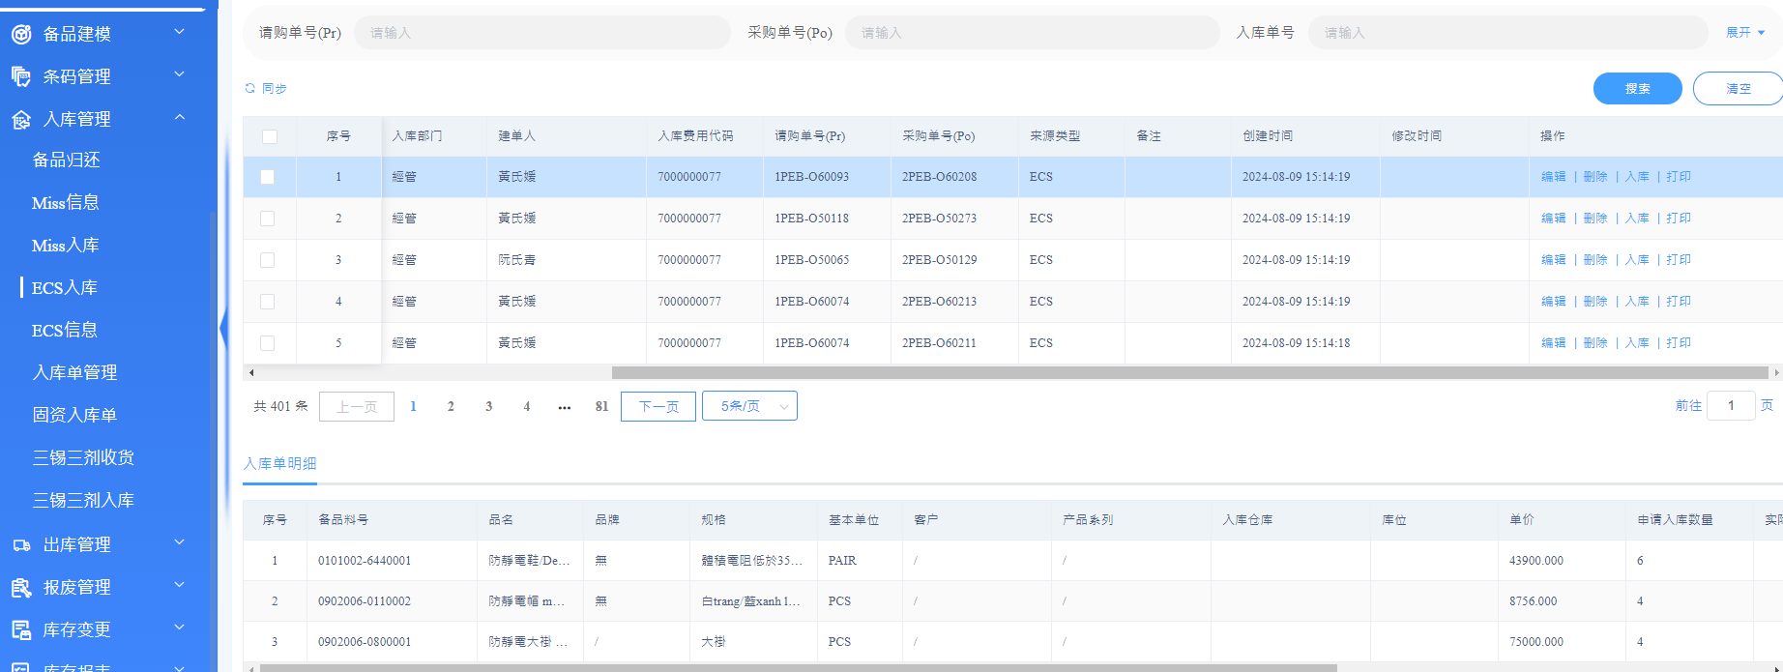

通過PO+PR+費用代碼+料號找到對應的單據，把單據狀態改為入庫

